关系图
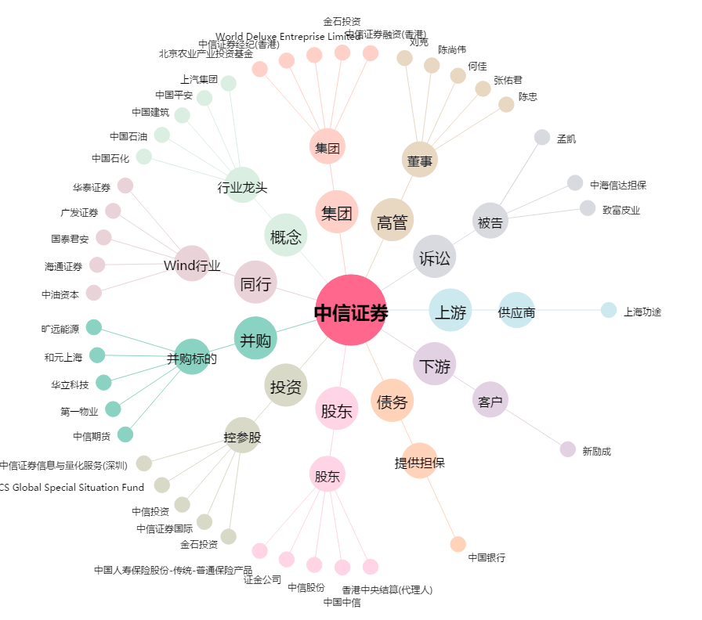
中信证券[600030.SH] - 关系概览图

